جدول المتابعة

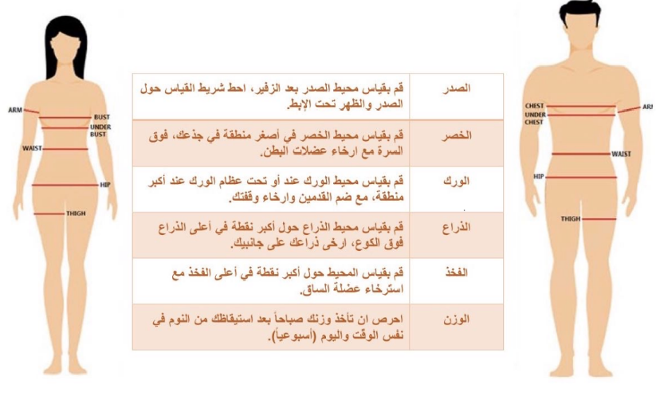
 | جدول المتابعة الاسبوعية

 | الاسبوع | تاريخ المراجعة | الوزن | الصدر | الخصر | الورك | الذراع | الفخذ
 | البداية | 2024-01-06
 | 1 | 2024-01-13
 | 2 | 2024-01-20
 | 3 | 2024-01-27
 | 4 | 2024-02-03
 | 5 | 2024-02-10
 | 6 | 2024-02-17
 | 7 | 2024-02-24
 | 8 | 2024-03-02
 | 9 | 2024-03-09
 | 10 | 2024-03-16
 | 11 | 2024-03-23
تاريخ التجديد | 12 | 2024-03-30

 |  |  |  | يتم تسجيل القياسات والوزن يوم السبت

